Passo 1 - Resposta
 | Medição & Verificação Exemplo de aplicação - Linha de Base

Exemplo: Produção em unidade fabril (dados fictícios) |  |  |  |  | RESPOSTA:
 |  |  |  |  | Uma rápida análise visual nos permite identificar que a variável "Produção" é, entre as três, a que tem o maior
Antes da implementação da AEE |  |  |  |  | potencial para explicar a variação do consumo de energia.
Consumo e Produção
Consumo e Funcionários
Consumo e tempo de operação
Medições realizadas durante o período da linha de base

Mês | Consumo [MWh] | Produção [toneladas] | Média de funcionários por dia [pessoas] | Tempo de operação [h]
Janeiro | 105 | 27 | 25 | 176
Fevereiro | 99 | 26 | 23 | 193
Março | 89 | 24 | 30 | 179
Abril | 93 | 25 | 27 | 183
Maio | 80 | 20 | 28 | 191
Junho | 87 | 23 | 33 | 202
Julho | 99 | 27 | 29 | 177
Agosto | 100 | 27 | 27 | 193
Setembro | 118 | 33 | 34 | 188
Outubro | 125 | 34 | 30 | 187
Novembro | 110 | 33 | 28 | 197
Dezembro | 100 | 27 | 34 | 210
TOTAL | 1205 | 326 |  | 2276
Média | 100 | 27
Desvio padrão | 13 | 4
CV | 13% | 16%

Passo 2 - Resposta
 | Medição & Verificação Exemplo de aplicação - Linha de Base

Exemplo: Produção em unidade fabril (dados fictícios) |  |  |  |  |  |  | RESPOSTA:
 |  |  |  |  |  | Equação encontrada com a regressão linear: Consumo = 2,9157 x Produção + 21,207
Antes da implementação da AEE |  |  |  |  |  | Valor do R² obtido: 0,9363
Medições realizadas durante o período da linha de base |  |  |  |  |  | O consumo total calculado (G21) é igual ao consumo total medido (C21).
 |  |  |  |  |  | O gráfico de linhas com Consumo real e Linha de base mostra concordância entre os valores medidos e calculados.
Consumo x Produção
Consumo real e Linha de base
Mês | Consumo [MWh] | Produção [toneladas] | Média de funcionários por dia [pessoas] | Tempo de operação [h] | Linha de Base [MWh]
Janeiro | 105 | 27 | 25 | 176 | 100
Fevereiro | 99 | 26 | 23 | 193 | 97
Março | 89 | 24 | 30 | 179 | 91
Abril | 93 | 25 | 27 | 183 | 94
Maio | 80 | 20 | 28 | 191 | 80
Junho | 87 | 23 | 33 | 202 | 88
Julho | 99 | 27 | 29 | 177 | 100
Agosto | 100 | 27 | 27 | 193 | 100
Setembro | 118 | 33 | 34 | 188 | 117
Outubro | 125 | 34 | 30 | 187 | 120
Novembro | 110 | 33 | 28 | 197 | 117
Dezembro | 100 | 27 | 34 | 210 | 100
TOTAL | 1205 | 326 |  | 2276 | 1205
Média | 100 | 27
Desvio padrão | 13 | 4
CV | 13% | 16%

Passo 3
 | Medição & Verificação Exemplo de aplicação - Linha de Base

Exemplo: Produção em unidade fabril (dados fictícios) |  |  |  |  |  |  |  | INSTRUÇÕES:
 |  |  |  |  |  | Com o auxílio da ferramenta Análise de dados*, faça uma análise de regressão entre as variáveis Consumo e Produção.
Antes da implementação da AEE |  |  |  |  |  | O intervalo Y de entrada deve ser C8:C20. O intervalo X de entrada deve ser D8:D20. Certifique-se de marcar a caixa de
Medições realizadas durante o período da linha de base |  |  |  |  |  | seleção "Rótulos". Incluir os rótulos facilita na interpretação dos resultados.
 |  |  |  |  |  | Avalie na nova aba que será criada os valores de R², Erro padrão e Estatística t.
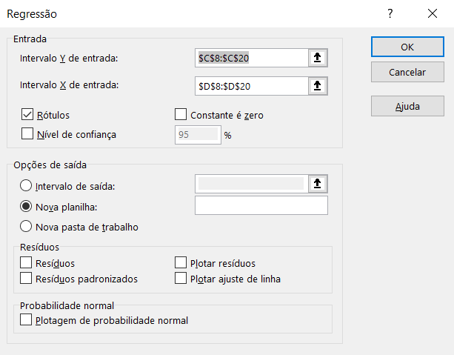
Mês | Consumo [MWh] | Produção [toneladas] | Média de funcionários por dia [pessoas] | Tempo de operação [h] | Linha de Base [MWh] |  | 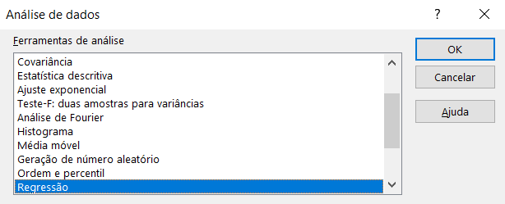
Janeiro | 105 | 27 | 25 | 176 | 100
Fevereiro | 99 | 26 | 23 | 193 | 97
Março | 89 | 24 | 30 | 179 | 91
Abril | 93 | 25 | 27 | 183 | 94
Maio | 80 | 20 | 28 | 191 | 80
Junho | 87 | 23 | 33 | 202 | 88
Julho | 99 | 27 | 29 | 177 | 100
Agosto | 100 | 27 | 27 | 193 | 100
Setembro | 118 | 33 | 34 | 188 | 117
Outubro | 125 | 34 | 30 | 187 | 120
Novembro | 110 | 33 | 28 | 197 | 117
Dezembro | 100 | 27 | 34 | 210 | 100
TOTAL | 1205 | 326 |  | 2276 | 1205 | * A ferramenta Análise de Dados é um suplemento do Excel que
Média | 100 | 27 |  |  |  | pode ser instalado da seguinte forma:
Desvio padrão | 13 | 4 |  |  |  | Menu Arquivo > Opções > Suplementos > Gerenciar Suplementos do Excel > Ir...
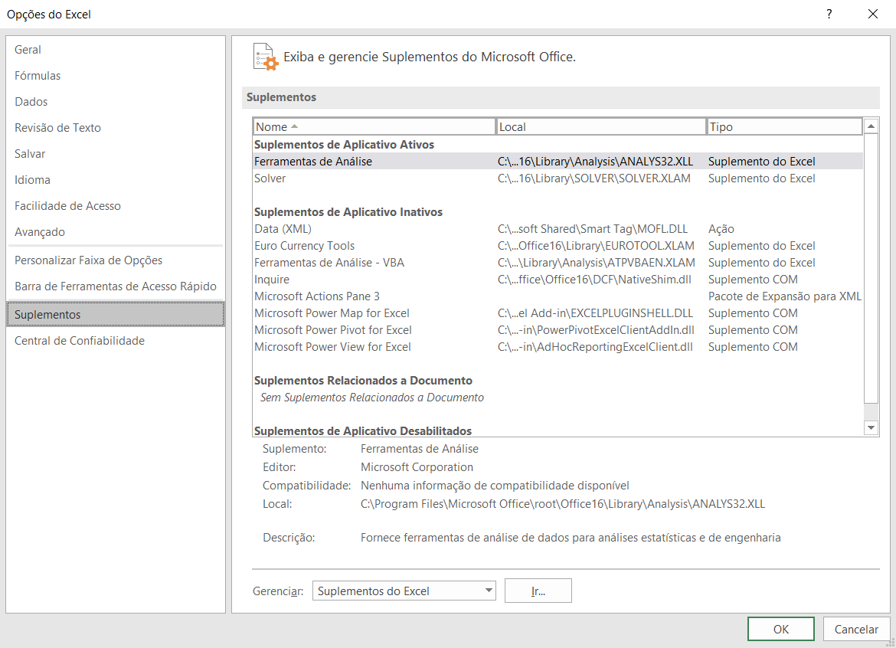
CV | 13% | 16%

Passo 4
 | Medição & Verificação Exemplo de aplicação - Linha de Base

Exemplo: Produção em unidade fabril (dados fictícios) |  |  |  |  |  |  | INSTRUÇÕES:
 |  |  |  |  |  | Você agora já tem a equação da linha de base e sabe que ela atende aos critérios estatísticos.
Antes da implementação da AEE |  |  |  |  |  | Agora, utilize-a para fazer o cálculo do consumo da linha de base ajustada em E30:E41, com os dados medidos após a
Medições realizadas durante o período da linha de base |  |  |  |  |  | implementação das Ações de Eficiência Energética.
 |  |  |  |  |  | Qual foi o consumo evitado acumulado no primeiro ano após a implementação da AEE?
Consumo x Produção
Mês | Consumo [MWh] | Produção [toneladas] | Média de funcionários por dia [pessoas] | Tempo de operação [h] | Linha de Base [MWh]
Janeiro | 105 | 27 | 25 | 176 | 100
Fevereiro | 99 | 26 | 23 | 193 | 97
Março | 89 | 24 | 30 | 179 | 91
Abril | 93 | 25 | 27 | 183 | 94
Maio | 80 | 20 | 28 | 191 | 80
Junho | 87 | 23 | 33 | 202 | 88
Julho | 99 | 27 | 29 | 177 | 100
Agosto | 100 | 27 | 27 | 193 | 100
Setembro | 118 | 33 | 34 | 188 | 117
Outubro | 125 | 34 | 30 | 187 | 120
Novembro | 110 | 33 | 28 | 197 | 117
Dezembro | 100 | 27 | 34 | 210 | 100
TOTAL | 1205 | 326 |  | 2276 | 1205
Média | 100 | 27
Desvio padrão | 13 | 4
CV | 13% | 16%

Após a implementação da AEE
Medições realizadas durante o período de determinação da economia

Mês | Consumo [MWh] | Produção [toneladas] | Linha de Base Ajustada [MWh] | Consumo evitado [MWh] | Consumo evitado [%]
Janeiro | 75 | 36
Fevereiro | 73 | 35
Março | 59 | 28
Abril | 63 | 33
Maio | 47 | 24
Junho | 55 | 25
Julho | 70 | 33
Agosto | 70 | 40
Setembro | 84 | 41
Outubro | 94 | 42
Novembro | 76 | 42
Dezembro | 77 | 36
TOTAL | 843 | 415 | 0 | 0

Passo 4 - Resposta
 | Medição & Verificação Exemplo de aplicação - Linha de Base

Exemplo: Produção em unidade fabril (dados fictícios) |  |  |  |  |  |  | RESPOSTA:
 |  |  |  |  |  | Após a implementação da AEE, o consumo medido no ano foi de 843 MWh. Se a AEE não tivesse sido implementada,
Antes da implementação da AEE |  |  |  |  |  | a unidade fabril teria consumido 1464 MWh para produzir as 415 toneladas do ano atual. O consumo evitado foi de
Medições realizadas durante o período da linha de base |  |  |  |  |  | 621 MWh, o que corresponde a 42% do que a unidade teria consumido se a AEE não tivesse ocorrido.

Consumo x Produção
Mês | Consumo [MWh] | Produção [toneladas] | Média de funcionários por dia [pessoas] | Tempo de operação [h] | Linha de Base [MWh]
Janeiro | 105 | 27 | 25 | 176 | 100
Fevereiro | 99 | 26 | 23 | 193 | 97
Março | 89 | 24 | 30 | 179 | 91
Abril | 93 | 25 | 27 | 183 | 94
Maio | 80 | 20 | 28 | 191 | 80
Junho | 87 | 23 | 33 | 202 | 88
Julho | 99 | 27 | 29 | 177 | 100
Agosto | 100 | 27 | 27 | 193 | 100
Setembro | 118 | 33 | 34 | 188 | 117
Outubro | 125 | 34 | 30 | 187 | 120
Novembro | 110 | 33 | 28 | 197 | 117
Dezembro | 100 | 27 | 34 | 210 | 100
TOTAL | 1205 | 326 |  | 2276 | 1205
Média | 100 | 27
Desvio padrão | 13 | 4
CV | 13% | 16%

Comparação dos consumos medidos e calculados
Após a implementação da AEE
Medições realizadas durante o período de determinação da economia

Mês | Consumo [MWh] | Produção [toneladas] | Linha de Base Ajustada [MWh] | Consumo evitado [MWh] | Consumo evitado [%]
Janeiro | 75 | 36 | 126 | 51 | 41%
Fevereiro | 73 | 35 | 123 | 50 | 41%
Março | 59 | 28 | 103 | 44 | 43%
Abril | 63 | 33 | 117 | 54 | 46%
Maio | 47 | 24 | 91 | 44 | 48%
Junho | 55 | 25 | 94 | 39 | 42%
Julho | 70 | 33 | 117 | 47 | 40%
Agosto | 70 | 40 | 138 | 68 | 49%
Setembro | 84 | 41 | 141 | 57 | 40%
Outubro | 94 | 42 | 144 | 50 | 35%
Novembro | 76 | 42 | 144 | 68 | 47%
Dezembro | 77 | 36 | 126 | 49 | 39%
TOTAL | 843 | 415 | 1464 | 621 | 42%

